Задание 1
1. Почему практики тест-дизайна нельзя применять сразу после получения требований?
Потому что перед применением практики тест-дизайна нужно провести тест-анализ требований, сделать декомпозицию, визуализацию при необходимости, уточнить серые зоны, а при тестировании GUI нужно получить так же макеты.
2. В какой ситуации классы эквивалентности и граничные значения могут существовать по отдельности? Аргументируй свой ответ и приведи примеры.
КЭ - это диапазон и набор значений. Граничные значения применяются только к диапазону значений. Если КЭ - это набор значений (требования - буквы,цифры,спецсимволы и т.д), то ГЗ не применяется. Если в требования к перимеру указан диапазон значений (ввод от 1 до 49 символов), то применяются ГЗ (0, 1, 2, 30, 48, 49, 50). Например есть требование к полю "Имя" (рус и анг буквы и длина поля от 1 до 10 символов), то: 1.КЭ ввод рус, англ букв, спецсимволов, цифр, пробелы и т.д; 2.ГЗ 1 и 10 символов.
3. Что такое эквивалентность? Что такое класс эквивалентности?
Эквивалентность — значения, которые приложение обрабатывает одинаково. КЭ - это набор и диапазон значений, которые приложение обрабатывает одинаково.
4. Можно ли исключить проверку в середине диапазона в пользу проверок на границах, входящих в диапазон? Аргументируй свой ответ.
Нельзя, т.к диапазон быстрее проверить вводом значения в середине диапазона. При обнаружении ошибки - дальнейшие проверки ГЗ нецелесообразны.
5. Представь, что тебе нужно протестировать форму: у каждого поля есть валидатор. Результат работы формы зависит от комбинации данных в полях. Какие практики тест-дизайна следует применить и почему? Аргументируй свой ответ.
1.Проанализировать требования к полям; 2.Применить технику тест-дизайна попарного тестирования; 3.Применить технику тест-дизайна КЭ и выделить позитивные и негативные проверки; 4.Для диапазона значений применить ГЗ и выделить граничные значения. 5.Сделать оптимизацию проверок. Дальше составить чек-листы и тест-кейсы для тестирования.
6. Какими способами можно оптимизировать количество проверок при работе с таблицами принятия решений? Аргументируй свой ответ.
Количество проверок можно сократить используя технику попарного тестирования (pairwise testing) и проверить случаи, где пара параметров встречается один раз из таблицы принятии решений.
7. Опиши, чем чек-лист отличается от тест-кейсов. Приведи примеры, где применяют и то, и другое.
Чек-лист и тест-кейс виды тестовой документации. Чек-лист - это список проверок, а тест-кейс - это процесс проверки сервиса с шагами воспроизведения. Чек-лист состоит из проверяемого элемента и проверки, а тест-кейс содержит уникальный номер, заголовок, шаги воспроизведения, ОР и т.д. К примеру чек-лист применяют к верстке сайта, а тест-кейс в логике работы сервиса (к примеру создание учетной записи).
8. Как правильно составить баг-репорт? Какие элементы баг-репорта — обязательные? Почему?
1.ID баг репорта (уникальный номер); 2.Заголовок баг-репорта (должен отвечать на вопросы - что? где? когда? и ориентирован на ФР); 3.Шаги воспроизведения (описывают поэтапно действия для обнаружения проблемы); 4.Ожидаемый результат (итог, который должен быть по требованиям); 5.Фактический результат (полученный результат); 6.Окружение (операционная система, версия приложения, версия браузера); 7.Приоритет (степень влияния на систему). Дополнительно: 1.Предусловие (подготовка стенда к тестированию); 2.Постусловие (возврат стенда до тестирования); 3.Скриншоты и скринкасты (картинки или видео проблемы).
9. По каким правилам составляют заголовок баг-репорта? Что будет, если составить заголовок неправильно?
Заголовок баг-репорта исчерпывающе описывает проблему. При прочтении заголовка сразу должна быть понятна проблема. Заголовок должен отвечать на вопросы: Что? где? когда?. Заголовок должен быть ориентирован на фактический результат. Если написать заголовок не правильно, то может возникнуть недопонимание у коллег, что за ошибка в баг-репорте и может уйти доп.время на исправление.
10. Из чего состоит клиент-серверная архитектура приложения? Кратко опиши функциональность каждого элемента.
Клиент-серверная архитектура состоит из: 1.Клиент (фронтенд); 2.Сервер (бэкенд); 3.Интернет. Клиент - система, которая отправляет и получает запрос к серверу и то, с чем работает пользователь (к примеру браузер), Сервер - система, которая обрабатывает запросы клиента и формирует ответ; Интернет - сеть, которая помогает клиенту и серверу обмениваться информацией.
11. Опиши этапы обработки запроса после того, как в адресную строку браузера вводят URL: https://yandex.ru.
Клиент обращается к DNS (система доменных имен) получает IP адрес сервера yandex.ru. Далее клиент отправляет запрос серверу через протокол передачи данных HTTP/S, после чего сервер отправляет ответ и клиент отрисовывет сайт с помощью HTML,CSS,JS.
12. Что такое кэш? Зачем он нужен? Какое правило нужно соблюдать при работе с кэшем в тестировании?
Кэш - это данные веб-страниц (html, css, js, картинки, видео и т.п), сохраненные на компьютере. При повторном тестировании выявленной ошибки после исправления разработчиком кэш нужно чистить, т.к откроется старая версия веб-страницы и ошибка снова проявится.
13. Ты знаешь, что есть протоколы HTTP и HTTPS. - Чем отличаются HTTP и HTTPS? В каких случаях не стоит пользоваться HTTP? - Из каких компонентов состоит HTTP запрос: за что отвечает каждый? - Какие HTTP-методы ты знаешь? За что они отвечают? Приведи примеры применения разных методов. - Что такое код HTTP-ответа? Какие коды бывают?
Отличие HTTP и HTTPS в шифровании данных на веб-странице. HTTP не стоит использовать, если пользователь использует персональные данные (логины, пароли) и платежные данные. HTTP запрос состоит из: 1. Стартовая строка. Состоит из метода, пути до ресурса и версии протокола. Метод указывает действия пользователя на сервере get, post, put, delete и т.п. Путь до ресурса указывает адрес к которому фронт отправляет данные на бэк. Версия протокола - это номер версии HTTP. 2.Заголовки запроса. Это дополнительная информация от фронта к бэку ( host, user-agent, accept-language), параметры (connection, Upgrade-Insecure-Requests) и характеристики контента (Content-type и Content-length); 3.Тело запроса. Это данные, которые передает фронт бэку (например имя, фамилия, возраст, город и т.п). Распрастраненные методы: 1. POST - отправляет данные на бэкенд. Например: добавление продуктов в наборы в Яндекс Прилавок. 2.GET - запрашивает данные у сервера по определенному адресу. Например: запрашивает список продуктов в корзине в Яндекс Прилавок. 3.PUT - изменяет данные на бэкенде. Например: удалить часть продуктов из заказа в Яндекс Прилавок. 4.DELETE - удаляет данные на бэкенде. Например: удаляет корзину в сервисе Яндекс Прилавок. Код HTTP-ответа - это трехзначное чисто, которое означает код результата ответа от сервера. Коды: 1хх - информационные сообщения (запрос принят и т.д); 2хх-сообщения об успехе (запрос обработан успешно и т.д); 3хх-перенаправление (запрос доступен по другому адресу и т.д); 4хх-клиентские ошибки (страница не найдена и т.д); 5хх-ошибки сервера (внутренная ошибка сервера и т.д)
14. Опиши, из каких компонентов может состоять URL. За что отвечает каждый из них?
URL- адрес веб-ресурса в интернете. URL состоит из: 1.Обязательные элементы: схема (протоколы HTTP/S) и имя хоста (доменное имя или адрес сервера к примеру ya.ru); 2.Необязательные элементы: логин и пароль (указывает кто обращается к серверу), @ (отделяет имя и пароль от имени хоста), путь (расположение ресура на пример /search/ - папка для поиска), параметры запроса (дополнительные параметры к примеру слово, по которому осуществляется поиск) и якорь (дополнительный указатель, по которму осуществляется навигация к нужной части страницы).
15. Какие виды мобильных приложений бывают? В чём особенность каждого?
Нативные приложения: нужно устанавливать на устройство. Приложения пишутся на определенном коде под устройство. Они более производительные, т.к используют ресуры устройства - процессор, память и представляют больше возможностей (камера, GPS, компас) и могут работать без интернета; Веб-приложение: не нужно устанавливать, работают через интернет и адаптируются под устройство; Гибридное приложение: комбинируют нативное и веб-приложение. Нужно устанавливать и в основном нужен постоянный интернет.
16. Чем эмулятор отличается от реального устройства? Кратко опиши недостатки и преимущества при тестировании.
Эмулятор может заменить реальное устройство, в нем можно выбрать операционную систему, версию ОС и разрешение, когда в реальном устройстве только одна ОС и разрешение. Благодаря ему можно приступить к тестированию, если нет устройства и покрыть тестирование множеством устройств. Так же можно проверить работу приложения на многих версия ОС с разным разрешением. Не нужно тратить деньги на новое устройство для покрытия проверок. Недостатки: нелья проверить как приложение использует ресурсы устройства (процессор и память).
17. Проверь, есть ли ошибки в JSON Если да, то приложи верный вариант файла.
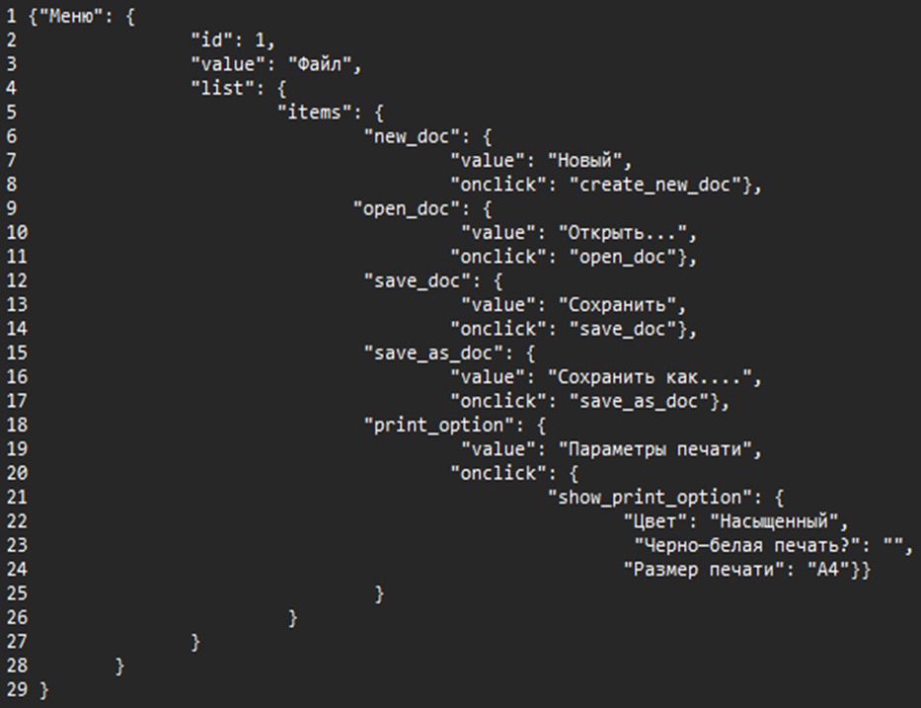 
Ссылка на иллюстрацию:
https://code.s3.yandex.net/qa/schemes/diploma-29.png
Строки: 2. убрать ковычки с цифры 1 3.добавить слово Файл в ковычки 4. добавить в конце { 14.добавить в конце }, 15. добавить в конце : { 16. добавить вначале "value": 20. добавить в конце { 22,23,24 после двоеточия сделать пробел 29 добавить }
18. Что такое реляционная база данных? Чем она отличается от нереляционной?
Реляционная база данных - это несколько таблиц, между которыми есть связь. В нереляционной базе данных нет таблиц, только ключ и значение, в ней могут содержаться картинки, видео и т.д.
19. Напиши, какие виды JOIN бывают. В чем особенность каждого?
1.INNER JOIN возвращает внутреннее пересечение между таблицами (например если в одной таблице цвет животого, а в другой название животого, то INNER JOIN вернет таблицу с цветом и названием животного); 2.LEFT JOIN возвращает пересечение элементов из левой таблицы (возвращает все элементы левой таблицы с добавлением правой); 3.RIGHT JOIN возвращает пересечение элементов из правой таблицы (возвращает все элементы правой таблицы с добавлением левой); 4.FULL JOIN возвращает две таблицы, объединенные в одну.
Исходные данные для заданий ниже Ты тестируешь сервис, который доставляет еду за 30 минут. Пока это маленький стартап, поэтому ты работаешь всего с четырьмя таблицами: Orders — все доставленные заказы; ORDERS_ID — ID заказов, int; USER_ID — ID пользователей, int; EMPLOYEE_ID — ID сотрудников, int; DELIVERY_TIME — время доставки в минутах, int; ITEMS — список товаров, char; Users — пользователи; USER_ID — ID пользователей, int; FULL_NAME — полное ФИО пользователя, char; PHONE — номер телефона пользователя, char; ADDRESS — адрес пользователя, char; Employees — работники; EMPLOYEE_ID — ID сотрудника, int; FIRST_NAME —имя сотрудника, char; LAST_NAME — фамилия сотрудника, char; PHONE — телефон сотрудника, char; JOB_ID — ID специализации, int; Jobs — типы работ в сервисе JOB_ID — ID специализации, int; JOB_TYPE — тип специализации, char; HOURS — число рабочих часов в неделю, int; SALARY — зарплата сотрудника с данной специализацией в рублях, int;

Ссылка на иллюстрацию:
https://code.s3.yandex.net/qa/schemes/diploma-33.png

20. В службу поддержки пришло много жалоб: заказы, в которых есть гречка, доставляют почти час, хотя сервис обещает успеть в 30 минут. Проверь, действительно ли курьеры опаздывают. Выбери все заказы, где есть хотя бы один товар - «гречка» и время доставки свыше 30 минут. В результирующей таблице должны быть ID заказов и ID курьеров. В ответе приложи SQL-запрос.
SELECT orders_id, employee_id FROM orders WHERE items LIKE '%гречка%' and delivery_time > 30;
21. Менеджер предложил добавить новую функциональность в продукт: мониторинг, который показывает самых активных клиентов за всё время работы компании. Проверь, что список пользователей корректно выводится на экран. На этом этапе разработки достаточно проверить только ID клиентов. Выбери пять самых активных клиентов по количеству заказов. В результирующую таблицу выведи ID каждого пользователя и число заказов. Отсортируй данные по убыванию числа заказов, выбери пять самых активных клиентов. В ответе приложи SQL-запрос.
SELECT user_id, count(orders_id) as orders_id FROM orders GROUP BY user_id ORDER BY order_id DESC Limit 5;
22. Из бухгалтерии пришёл баг-репорт: зарплаты сотрудников рассчитываются некорректно. Оказалось, что почти все ошибки в расчётах — в расчётных листах менеджеров. Выведи список ID всех сотрудников, у которых в специализации содержится «менеджер», с зарплатой больше 70 000 рублей. В ответе приложи SQL-запрос.
SELECT employee_id FROM employees INNER JOIN jobs ON jobs.job_id = employees.job_id WHERE job_type LIKE '%менеджер%' and jobs.salary > 70000;
23. Изучи три ситуации и ответь на вопрос: стоит ли писать автотесты в этом случае? Аргументируй свой ответ. 1) Проект существует давно, у него написано много ручных тестов. 2) Проект временный: продлится всего несколько месяцев. 3) Проект нестабилен: в функциональность часто вносят изменения.
1.Если проект стабилен и существует давно, то лучше сделать автотесты, чтобы ускорить повторные проверки функционала проекта; 2.Под временный проект автотесты делать не стоит, т.к написание автотестов занимает много времени и стоят дорого; 3.Под нестабильный проект нет смысла писать автотесты, т.к функциональность постоянно меняется и пока будут написаны автотесты логика помеяется несколько раз.

